香港
 HONG KONG SCHEDULE - 関西 |  |  |  |  |  |  |  |  |  |  |  | 連絡先：大阪海運 TEL：06-7730-1075/FAX：06-7730-1088
★本船名＝CUT日前倒し
※本船名＝本船変更
※本船名＝サービス無し
Destination: Hong Kong
 |  |  |  |  |  |  |  |  |  |  |  |  |  |  |  | UPDATED : | 2026-07-29
From Osaka
VESSEL | VOY | CFS CUT |  | ETA |  |  |  | ETD |  |  |  | ETA |  | ETA CFS
 |  | OSA |  | OSA |  | KOB |  | OSA |  | KOB |  | HKG |  | ZHI (CFS) |  | HUG (CFS) |  | CAN (CFS)

 |  |  |  |  |  |  |  |  |  |  |  | O: 4 DAYS |  | O: 10 DAYS |  | O: 10 DAYS |  | O: 10 DAYS
 |  |  |  |  |  |  |  | 0 DAYS |  | 0 DAYS
WAN HAI 357 | S038 | 2026-07-30 | 木 | 2026-08-01 | 土 | - | - | 2026-08-02 | 日 | - | - | 2026-08-06 | 木 | 2026-08-16 | 日 | 2026-08-16 | 日 | 2026-08-16 | 日
※NO SERVICE
NO SERVICE
※WAN HAI 356 | S044 | 2026-08-20 | 木 | 2026-08-22 | 土 | - | - | 2026-08-23 | 日 | - | - | 2026-08-27 | 木 | 2026-09-06 | 日 | 2026-09-06 | 日 | 2026-09-06 | 日
※WAN HAI 335 | S017 | 2026-08-27 | 木 | 2026-08-29 | 土 | - | - | 2026-08-30 | 日 | - | - | 2026-09-03 | 木 | 2026-09-13 | 日 | 2026-09-13 | 日 | 2026-09-13 | 日
混載サービスのため、スケジュールや船名は予告なく変更する可能性がございます。ご依頼の前に、事前に最新のスケジュールを担当にご確認下さい。
当CFSでは搬入予約がされた貨物から優先的に搬入されるため、お急ぎの場合は事前の予約手続きをお願いします。
予約期日：入場日1営業日前の16時まで
詳細は下記、搬入先予約マニュアルのリンクをご参照の上、期日までの予約登録をお願いします。

ZHI: Zhuhai 珠海(Hong Wan 洪湾) HUG: Huangpu 黄埔新港(Jisi 集司) CAN: Guangzhou 廣州(Jiaoxin 滘心)
注意事項
危険品は受諾出来かねますのでご了承ください。
国内消防法該当品は搬入日に指定がございます。 事前に担当者にご確認の上、外貨にてご搬入ください。
段積み不可貨物、重量物、長尺貨物、背高貨物は 受託不可もしくは追加費用が発生する場合がございます。 詳細は担当者までお問合せ下さい。
貨物搬入の際には、下記３点をお願い致します。 ＊貨物にケースマークを貼付 ＊送り状に"にしてつ/大阪海運営業所扱い"と記載 ＊送り状にケースマークの記載
木材を使用した梱包等については輸入地で規制がございます。 詳細は下記ご確認ください。 http://www.maff.go.jp/pps/j/konpozai/kuni/country.html
先船のスケジュール及び船名は、予告なく変更の 可能性がございます。予め御了承をお願い致します。
記載以外の仕向け地も承っております。 お問合せください!
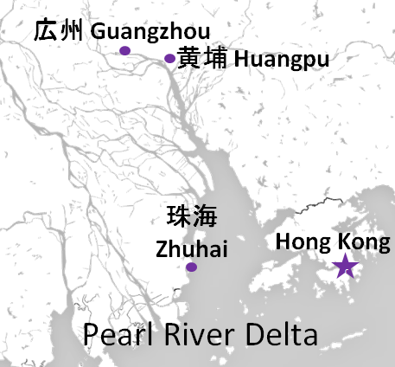

貨物搬入先 | 会社名 |  |  |  |  | 住所 / 保税名称
大阪 CFS | 日東物流㈱ 大阪総合物流センター |  |  |  |  | 大阪市住之江区南港東9-4-36 |  |  |  |  |  |  |  |  |  | NACCS: 4IWM4
 |  |  |  |  |  | TEL : 06-6612-2600 FAX : 06-6612-2605 |  |  |  |  |  |  |  |  |  | MOVO拠点コード：81LO5
予約システム概要：https://www.nitto-ntl.co.jp/info/info/1471cad0b7aca212dd44d4015be43aaa9533baee.pdf
予約方法：https://www.nitto-ntl.co.jp/info/info/677f4ad2504adc4a8e537932abb7e82235c19f0d.pdf

